db
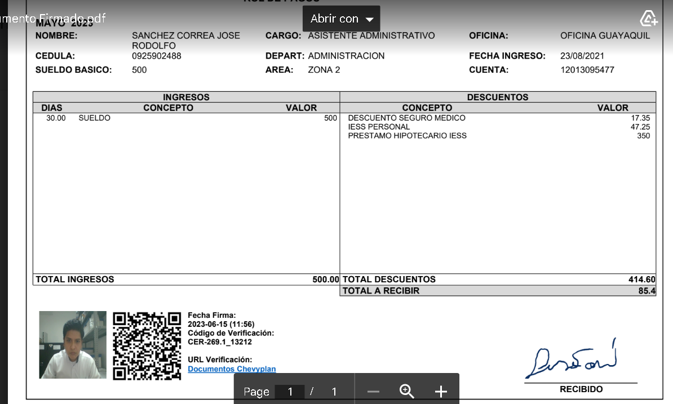

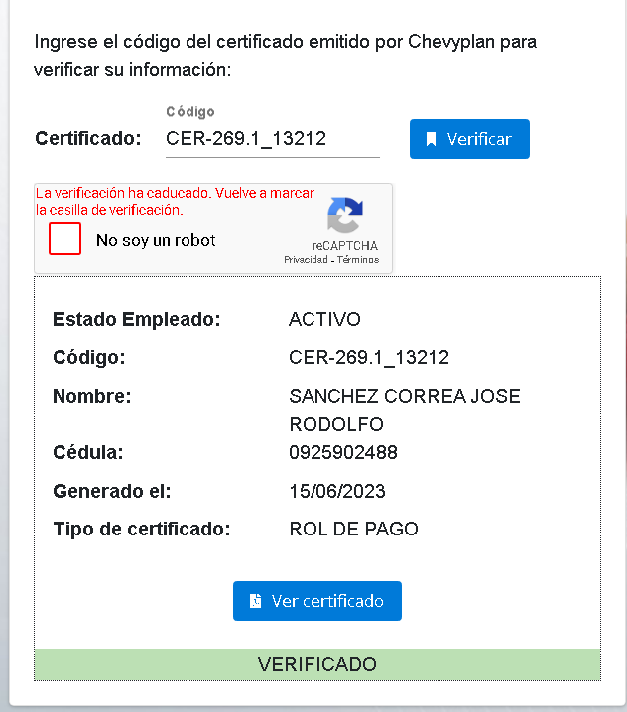
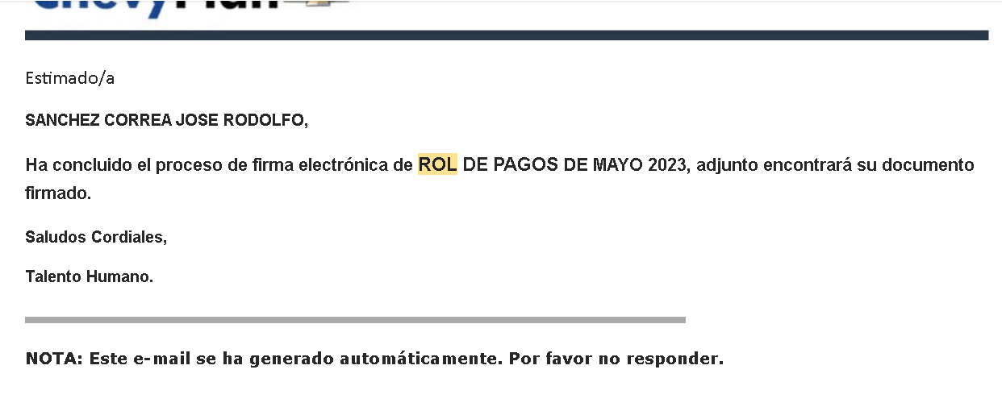
ROLES |  |  |  |  |  |  |  | 123 | 1
ID | NOMBRE | ACTIVO
ADM | ADMINISTRADOR | TRUE
USER | USUARIO | FALSE
GUEST | INIVITADO

USUARIOS
ID | NOMBRE | ROL | PASSWORD | ACTIVO
DARWINRSC | DARWIN SANCHEZ | ADM | 123456 | TRUE
LAURAESC | LAURA SANCHEZ | USER | 123456 | FALSE

DEPARTAMENTO
ID | EMPRESA ID | NOMBRE | ACTIVO
1 | 1 | CONTABILIDAD | TRUE
2 | 2 | SISTEMA | FALSE

PARAMETROS
ID | RUC | RAZON SOCIAL | TIPO | ACTIVO
RUBROS-ING-INICIO | 1 | INFOMERCA S. A. | GENERAR | TRUE
RUBROS-ING-FINAL | 1 | MULTIPLICERVIC S. A. | GENERAR | FALSE
RUBROS-EGR-INICIO | 2 | INFOMERCA S. A. | GENERAR
RUBROS-EGR-FINAL | 2 | MULTIPLICERVIC S. A. | GENERAR
MAX-REG-ENVIO | 2 | MULTIPLICERVIC S. A. | GENERAR
CEDULA | 1 | INFOMERCA S. A. | GENERAR
URL-VERIFICACION | 1 | MULTIPLICERVIC S. A. | GENERAR
 |  |  | EMAIL
 |  |  | EMAIL
 |  |  | EMAIL

EMPRESA
ID | RUC | RAZON SOCIAL | DIRECCION | TELEFONO | ACTIVO
1 | 0000000001 | INFOMERCA S. A. |  |  | TRUE
2 | 0000000002 | MULTIPLICERVIC S. A. |  |  | FALSE

PERSONA
CEDULA |  | NOMBRES | FOTO | FIRMA | EMAIL
0918723453 |  | jose sanchez ocrrea | 0918723453-foto.jpg | 0918723453-firma.jpg | dsc@gmail.com

EMPLEADO
ID | EMPRESA ID | EMPLEADO ID | SUELDO | DEPT | CARGO | FECHA INGRE | ACTIVO
1 |  |  |  |  |  | 2004-05-05 | TRUE

EMPLEADO-USUARIO
ID | USUARIO | CEDULA
1 | LAURAERSC | 0918723453

certificate
ID | EMPRESA | FECHA | DESCRIPCION | TYPE |  | FECHA-REGISTRO | ACTIVAR
1 | 587420012001 | 2004-12-01 | PAGO QUINCENA MES DE ENERO DESDE HASTA | CER-269 |  | 2004-11-23 12:01:56 | TRUE
2 | 587420012001 | 2004-11-01 | PAGO QUINCENA MES DE ENERO DESDE HASTA | CER-269 |  | 2004-11-23 12:01:56 | FALSE
3 | 587420012001 | 2004-12-01 | PAGO QUINCENA MES DE ENERO DESDE HASTA | CER-269 |  | 2004-11-23 12:01:56

ROL
ID | controlID | TYPE | CODIGO | CEDULA | FECHA-REGISTRO |  | ACTIVAR
100 | 1 | CER-269 | CER-269.1_100 | 0918723453 | 2004-11-23 12:01:56 |  | TRUE
101 | 2 | CER-269 | CER-269.2_101 | 0918723453 | 2004-11-23 12:01:56 |  | FALSE
102 | 1 | CER-269 | CER-269.1_102 | 0918723453 | 2004-11-23 12:01:56

enlace para revisar codigo qr ademas
https://contratosweb.planautomotor.com.ec/GuiPortalEmpleado/VerificacionDocumentos

GENERAR
Generar comprobantes
Generar comprobante
2024
AGOSTO

FECHA DE PAGO
GENERAR ARCHIVO XML
anio
mes
Descripcion

MES No 07 DEL 01 AL 31 DE JULIO DEL 2023

tipo de documento

cert-219 - ROL DE PAGO
Subir archivo XML

01Q2004.xls
GENERAR DOCUMENTOS

 | VALIDAR XML
1 | QUE CADA REGISTRO CUMPLA CON LA EXTRUCTURA XML Y FORMATO DE INFORMACION
2 | QUE LOS NUMEROS DE CEDULA EXISTAN EN LA BASE DE DATOS
 | GENERAR XML
1 | LEER CADA REGISTRO
 | GUARDO XML GLOBAL EN SERVIDOR
 | RECORRO
 | GUARDAR DATOS EN BASE DE DATOS
 | GUARDAR DATOS EN MEMORIA DE PDF GENERADO (OPCIONAL)
 | ADJUNTAR Y ENVIAR PDF POR MAIL ( OPCIONAL )

DOCU ADM
ADMINISTRADOR DE COMPROBANTES
GRUPO DE DOCUMENTOS
1-AL ELEIMINAR CERTIFICADO ENVIARMENSAJE DONDE INDICA QUE EL CERTIFICADO CER-269,1:455
2-NO ELIMINAR REGISTRO DE BASE DE DATOS , DEJARLO EN ESTADO ELIMINADO
3-ELIMINAR XML
2023-09-30

FECHA DE PAGO
ENVIAR POR CORREO DOCUMENTOS SELECCIONADOS
ELIMINAR DOCUMENTOS SELECCIONADOS
CEDULA
EGRESOS
REGISTROS MAXIMO
TIPO DE DOCUMENTO

ANIO
NOMBRES
CERTIFICADO
FECHA GENERACION
CEDULA
ENVIADO
FECHA ENVIO
PANEL

A - 000000000000000000000000000
B - 000000000000000000000000000
C - 000000000000000000000000000
D - 000000000000000000000000000
E - 000000000000000000000000000
DARWIN SANCHEZ
CER-269.2_101
2023-01-25
darwin@gmail.com
FALSE
2023-01-25
download

guardar

URL VERIFICACION ( se genera qr al guardar)

http://www.facefocus/view/verificar/certificados
B

MES No 08 DEL 01 AL 31 DE AGOSTO DEL 2023
MES No 09 DEL 01 AL 30 DE SEPTIEMBRE DEL 2023

DOCU USER
ADMINISTRADOR DE COMPROBANTES
GRUPO DE DOCUMENTOS
FECHA DE PAGO
1-AL ELEIMINAR CERTIFICADO ENVIARMENSAJE DONDE INDICA QUE EL CERTIFICADO CER-269,1:455
2-NO ELIMINAR REGISTRO DE BASE DE DATOS , DEJARLO EN ESTADO ELIMINADO
3-ELIMINAR XML
2023-09-30

CEDULA
EGRESOS
0918723453
DARWIN SANCHEZ
REGISTROS MAXIMO

TIPO DE DOCUMENTO
ANIO

MES
DESCRIPCION
CERTIFICADO
FECHA GENERACION
PANEL

ABRIL
PAGO JULIO 2023
CER-269.2_101
2023-01-25
VISUALIZAR DOCUMENTO

CERTIFICADO
guardar

URL VERIFICACION ( se genera qr al guardar)

DARWIN RODOLFO SANCHEZ CORREA
http://www.facefocus/view/verificar/certificados
0918723453
B
TIPO DE DOCUMENTO
BUSCAR
ANIO
2004

MES No 08 DEL 01 AL 31 DE AGOSTO DEL 2023
10
2023

MES No 08 DEL 01 AL 31 DE AGOSTO DEL 2023
09
2023

MES No 08 DEL 01 AL 31 DE AGOSTO DEL 2023
08
2023

DOC guest
ADMINISTRADOR DE COMPROBANTES
CEDULA
EGRESOS
REGISTROS MAXIMO

CODIGO CERTIFICADO
DESCRIPCION

ESTADO
2023-01-25
CER-269.2_101
CODIGO CERTICAD
2023-01-25
CAPTCHA
CEDULA
2023-01-25

VERIFICADO
NOMBRES
2023-01-25

FECHA REGISTRO
CER-269.2_101

VER CERTIFICADO
URL VERIFICACION ( se genera qr al guardar)

http://www.facefocus/view/verificar/certificados
B

COMPROBANTES USER
ADMINISTRADOR DE DOCUMENTO -> USER
CEDULA
EGRESOS
REGISTROS MAXIMO

SELECCIONAR UN ANIO
DESCRIPCION

MES
CEDULA
DESCRIPCION
CERTIFICADO
FECHA REGISTRO
PANEL
2023
codigo
ABRIL
0912464623
PAGO JULIO 2023
CER-269.2_101
2023-01-25
visualizar

BUSCAR
MAYO
0912464623
PAGO JULIO 2023
CER-269.2_101
2023-01-25
visualizar

MAYO
0912464623
PAGO JULIO 2023
CER-269.2_101
2023-01-25
visualizar
guardar

URL VERIFICACION ( se genera qr al guardar)

http://www.facefocus/view/verificar/certificados
B

PANEL
data
update
ID 45

LISTA

delete
ID 45

CREATE
data registr

undefined

Panel
varCreateOK
OnCreateOK (recept)
-----------------
EventCreateOK

Read
InpCreateOK
-----------------
EventCreateOK
create
OutCreateOK
OnCreateOK (emit)ventCreateOK
EventCreateOK

Hoja1
CERTIFICADOS

EMPRESAS
FIRMA ELECTRONICA

TRABAJADORES

PARAMETROS
PARAMETROS

INGRESOS
EGRESOS
REGISTROS MAXIMO

A
K
M
ZA
25

CEDULA
URL VERIFICACION ( se genera qr al guardar)

B
http://www.facefocus/view/verificar/certificados

cancelar
guardar

COMP ADM
ADMINISTRADOR DE COMPROBANTES
CEDULA
EGRESOS
REGISTROS MAXIMO

FECHA DE PAGO
CERTIFICADO
FECHA REGISTRO
PANEL
CEDULA
NOMBRES
2023-08-01
2023-09-30
0918723453
DARWIN SANCHEZ
CER-269.2_101
2023-01-25
visualizar
enviar
eliminar
empleado
cancelar

1-AL ELEIMINAR CERTIFICADO ENVIARMENSAJE DONDE INDICA QUE EL CERTIFICADO CER-269,1:455
2-NO ELIMINAR REGISTRO DE BASE DE DATOS , DEJARLO EN ESTADO ELIMINADO
3-ELIMINAR XML
guardar

DESCRIPCION
A - 000000000000000000000000000
B - 000000000000000000000000000
C - 000000000000000000000000000
D - 000000000000000000000000000
E - 000000000000000000000000000

URL VERIFICACION ( se genera qr al guardar)

http://www.facefocus/view/verificar/certificados
B

COMPO 2
ADMINISTRADOR DE COMPROBANTES
CEDULA
EGRESOS
REGISTROS MAXIMO

FECHA DE PAGO
CERTIFICADO
FECHA REGISTRO
PANEL
CEDULA
NOMBRES
2023-08-01
2023-09-30
0918723453
DARWIN SANCHEZ
CER-269.2_101
2023-01-25
visualizar
enviar
eliminar
empleado
cancelar

guardar
DESCRIPCION

A - 000000000000000000000000000
B - 000000000000000000000000000
C - 000000000000000000000000000
D - 000000000000000000000000000
E - 000000000000000000000000000

URL VERIFICACION ( se genera qr al guardar)

http://www.facefocus/view/verificar/certificados
B

Hoja4
COMPANIAS LOGIN

BUSCAR POR NOMBRE
LISTA DE TODOS LOS EMPLEADOS QUE NO CONSTAN EN ESA COMPANIA
 | orlando velez
 | jorge bowen
 | manuel pilco

CEDULA Y NOMBRE SELECCIONADO
FECHA ENTRADA
ACTIVO

FECHA ENTRADA

COMENTARIO

cedula
nombres y apellidos
sueldo base

